Suite de pruebas
CASOS DE PRUEBAS - [Proyecto EzyRide] |  |  |  |  |  |  |  |  | OK
No | Caso de prueba | Prioridad | Precondiciones | Datos de entrada | Pasos | Resultados Esperado | Resultado Obtenido | Estado prueba | FALLO
AREA FUNCIONAL: Autenticar Usuario
 | Iniciar Sesion en la Aplicacion | Alta | El usuario debe tener sus credenciales ya registradas previamente, para entrar en la app. | Usuario y Contraseña. | El usuario debe colocar sus crendeciales de manera correcta, ingresando su email y contraseña, presionando el boton "Iniciar Sesion" | El usuario logra entrar al sistema correctamente, entrando a la ventana principal del sistema. | 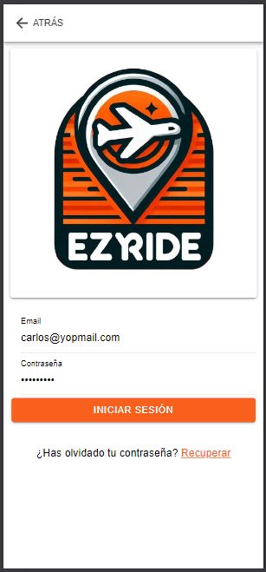 | OK
 | Ingresar Credenciales no Registradas | Alta | El usuario para este caso de prueba no requiere una precondicion. | Usuario y Contraseña | El usuario debe colocar sus crendeciales, ingresando su email y contraseña, presionando el boton "Iniciar Sesion" | La app deniega la entrada con una alerta. | 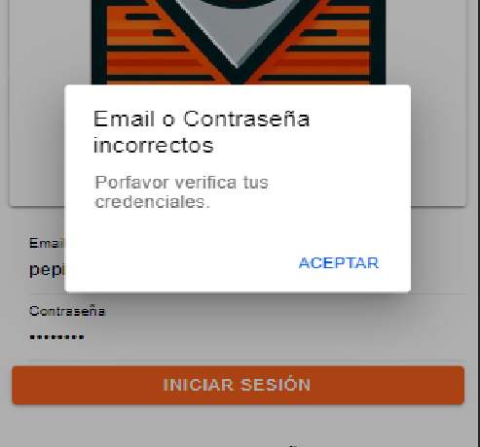 | OK
 | Ingresar Pasajero con Telefono | Alta | El Usuario debe contar con su reserva previamente registrada en el sistema | Telefono Pasajero | El usuario (Pasajero) debe ingresar su numero de telefono para entrar a confirmar su reserva. | La app permite ingresar al pasajero con su numero de telefono. | 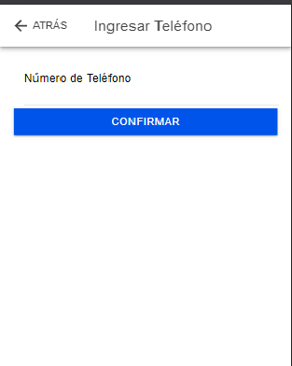 | OK
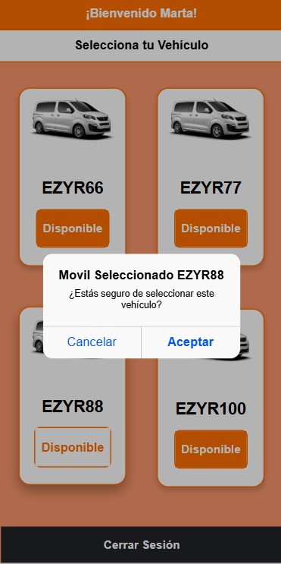
AREA FUNCIONAL : Flujo de Conductor
 | Seleccion de Vehiculo | alta | Se debe contar con buena conexion a internet para una correcta interaccion. El usuario debe haber iniciado sesion anteriormente para realizar la seleccion del vehiculo de manera exitosa. | Interaccion Touch / Click | El usuario debe elegir dentro de las Van disponibles la que le acomode. | Usuario selecciona van de preferencia y se cambia el estado de la van, para que otro usuario no pueda tomar la misma. | 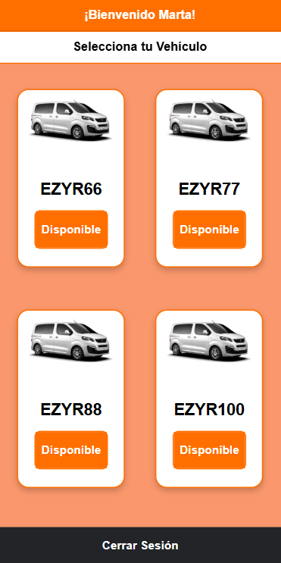 | OK
 | Mostrar Notificacion para Confirmar Reserva | Alta | El Usuario debe estar disponible y ademas contar con capacidad en su vehiculo asignado. | Interaccion con Alerta | El usuario debe elegir entre Aceptar o Cancelar la reserva la cual le llego. Si no acepta la notificacion/alerta llegara a otro conductor. | Usuario visualiza la alerta para confirmar la reserva, ademas puede ver los datos de la reserva, como la cantidad de pasajeros. | 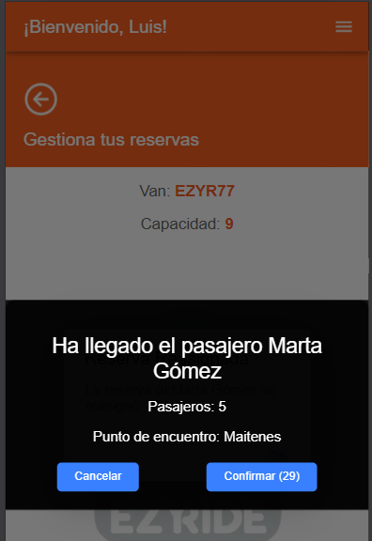 | OK
 | Mostrar Reservas | alta | Se debe contar con conexion a internet para la interaccion. El usuario debe haber iniciado sesion anteriormente para que logre visualizar las reservas. Ademas anteriormente debio haber aceptado una reserva con la notificacion. | Interaccion Touch / Click | El Conductor solamente debe haber aceptado anteriomente una reserva con la interaccion de la alerta. | Conductor puede visualizar las reservas, permitiendo cambiar el estado, según la etapa de la reserva en la que va. Ademas permite "confirmar encuentro" con el pasajero y finalizar el servicio. | 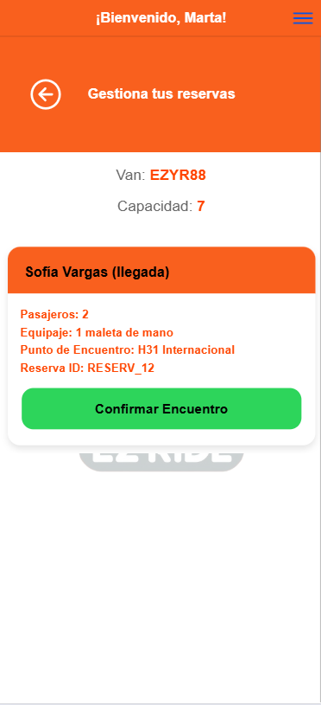 | OK
 | Confirmar Encuentro | alta | Se debe contar con buena conexion a internet para una correcta interaccion. El usuario debe haber iniciado sesion anteriormente para que logre visualizar las reservas. | Interaccion Touch / Click | El Conductor debe elegir que reserva seleccionar para confirmar encuentro con pasajero. | Tras Clickear En boton "confirmar encuentro", la reserva cambia de estado, quedando en "en-servicio" y esto se visualiza en pantalla ya que la reserva ahora permite "finalizar servicio" con el pasajero | 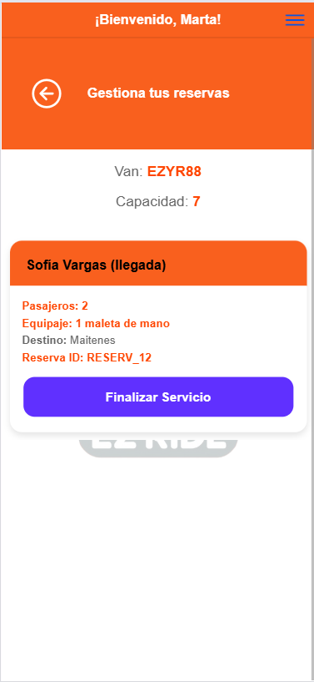 | OK
 | Finalizar Servicio | alta | Se debe contar con buena conexion a internet para una correcta interaccion. El usuario debe haber iniciado sesion anteriormente para que logre visualizar las reservas. | Interaccion Touch / Click | El Conductor debe elegir que reserva seleccionar para finalizar servicio. | Tras Clickear En boton "Finalizar Servicio", la reserva cambia de estado, quedando en "completado" y esto se visualiza en pantalla ya que la reserva ahora desaparece de la lista de reservas. | 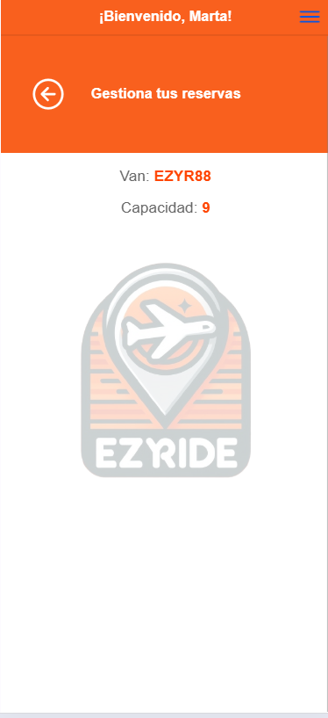 | OK
AREA FUNCIONAL : Flujo como Pasajero
 | Confirmacion de Llegada a Punto | alta | El pasajero debe estar con conexion a internet y debe tener una reserva valida. | Interaccion Touch / Click | El Pasajero debe estar preparado para confirmar con el boton para enviar el estado nuevo a la reserva, haciendole saber que esta listo. | Tras presionar en el boton "Si he llegado", el pasajero es redirigido a una pantalla donde debe confirmar nuevamente y en este nuevo caso se debe esperar a que se le asigne un conductor. | 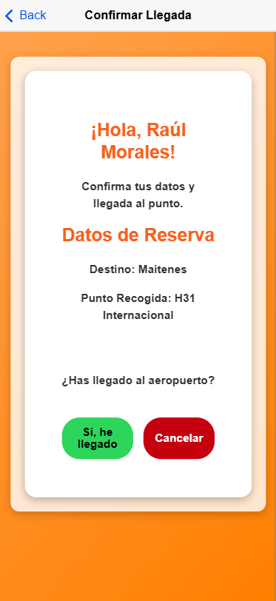 | OK
 | Confirmacion de encuentro con Conductor | alta | El pasajero debe estar con conexion a internet y debe tener una reserva valida. | Interaccion Touch / Click | El Pasajero debe estar junto al conductor, para confirmar el encuentro con el. Luego debe presionar el boton "Confirmar Encuentro" | Tras presionar en el boton "Confirmar Encuentro", el pasajero se le actualiza el estado de su reserva y pasa de "asignado" a "en-servicio" | 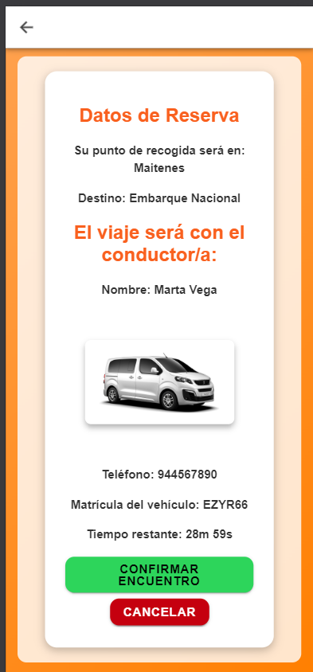 | OK
 | Calificacion del Servicio. | alta | El Pasajero ademas de contar con internet, debe haber terminado el flujo de su reserva para poder calificar. | Calificacion de Reserva. | Esperar a que el Conductor finalize el Servicio, para que el pasajero pueda calificar con el sistema de Estrellas. Luego podra enviar la calificacion con el Boton. | Tras interactuar con las estrellas, el pasajero deberia poder mandar la calificacion al presionar el Boton. | 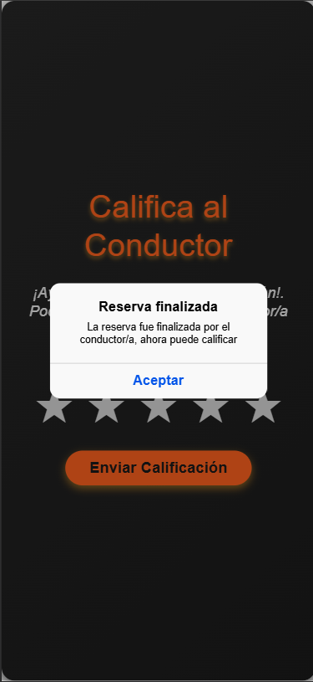 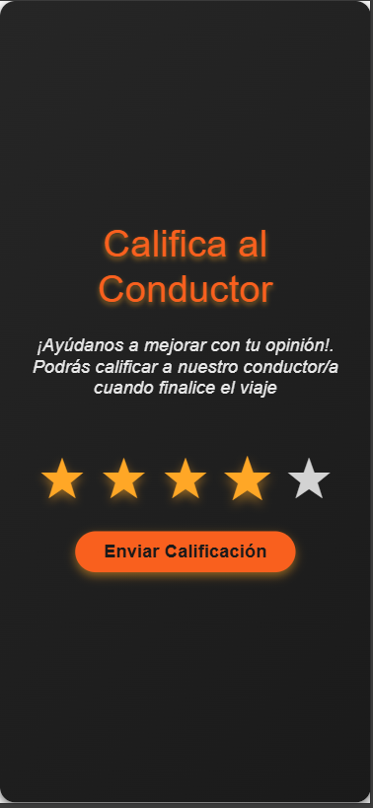 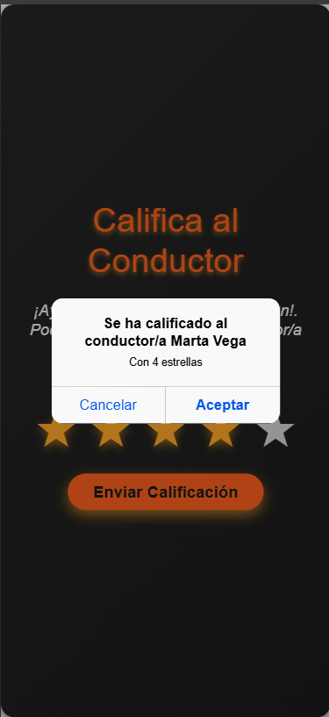 | OK
AREA FUNCIONAL : Registro y Recuperacion Conductores
 | Formulario Registro Conductor | alta | Usuario solo debe contar con conexion a Internet y un mail valido para luego ser verificado. | Nombre, Apellido, Telefono, Correo, Contraseña, Confirmar Contraseña, Perfil. | Usuario debe rellenar por completo el Formulario, una vez que sea este valido, el boton permitira mandar la solicitud de registro | Usuario logre registrarse para posteriormente verificar su correo. | 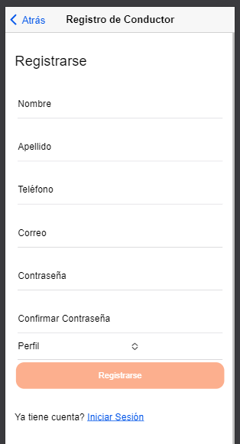 | OK
 | Recuperacion Contraseña | alta | Usuario solo debe contar con conexion a Internet y un mail valido para recuperar su contraseña | Email | Usuario debe colocar su Email para poder recuperar su contraseña. | Usuario recibe correo para cambiar su contraseña para posteriormente acceder con la nueva Contraseña. | 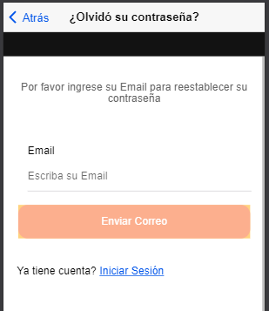 | OK
 | Seleccion Conductor/Pasajero | alta | Usuario ya sea Conductor o Pasajero debe contar con sus Credenciales/Telefono registrado correctamente. | Interaccion / Touch | Usuario debe seleccionar si es Conductor o Pasajero para continuar con el flujo segun corresponda. | Ya sea que clicke en Conductor o Pasajero, el usuario sera redirigido para hacer uso de la app, donde en el apartado conductor, debe iniciar sesion y en el apartado Pasajero, debe colocar su numero de telefono asociado a la reserva. | 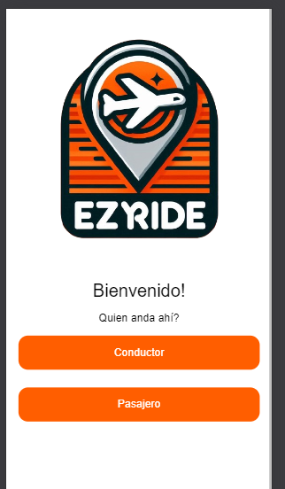 | OK

